no2
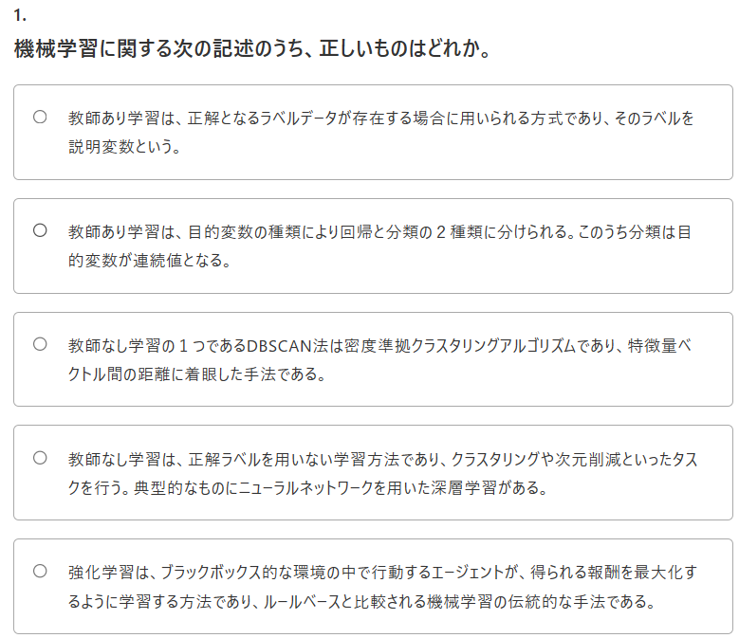
1

1
機械学習に関する次の記述のうち、正しいものはどれか。

Answer Provided:
✕教師あり学習は、正解となるラベルデータが存在する場合に用いられる方式であり、そのラベルを説明変数という。

Correct Answer: 教師なし学習の１つであるDBSCAN法は密度準拠クラスタリングアルゴリズムであり、特徴量ベクトル間の距離に着眼した手法である。
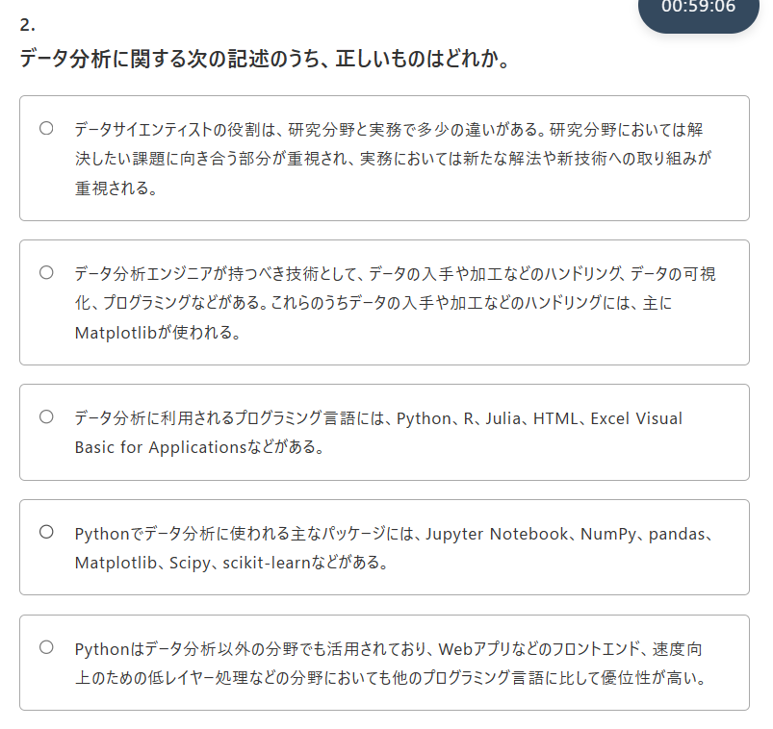
Comments Entered: NA

2
2
データ分析に関する次の記述のうち、正しいものはどれか。

Answer Provided:
✓Pythonでデータ分析に使われる主なパッケージには、Jupyter Notebook、NumPy、pandas、Matplotlib、Scipy、scikit-learnなどがある。

Correct Answer: Pythonでデータ分析に使われる主なパッケージには、Jupyter Notebook、NumPy、pandas、Matplotlib、Scipy、scikit-learnなどがある。
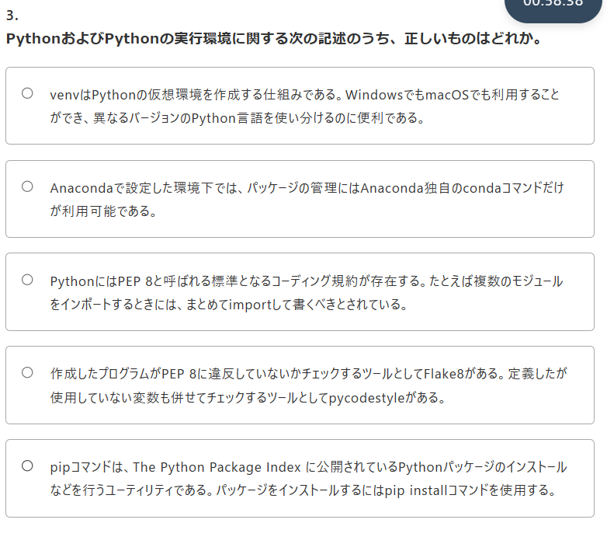
Comments Entered: NA

3
3
PythonおよびPythonの実行環境に関する次の記述のうち、正しいものはどれか。

Answer Provided:
✓pipコマンドは、The Python Package Index に公開されているPythonパッケージのインストールなどを行うユーティリティである。パッケージをインストールするにはpip installコマンドを使用する。

Correct Answer: pipコマンドは、The Python Package Index に公開されているPythonパッケージのインストールなどを行うユーティリティである。パッケージをインストールするにはpip installコマンドを使用する。
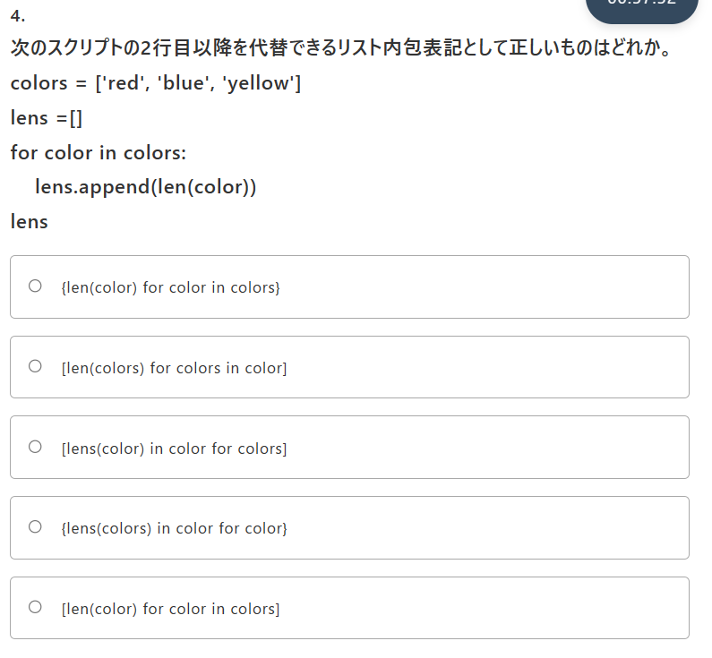
Comments Entered: NA

4
4
次のスクリプトの2行目以降を代替できるリスト内包表記として正しいものはどれか。
colors = ['red', 'blue', 'yellow']

lens =[]

for color in colors:

lens.append(len(color))

lens

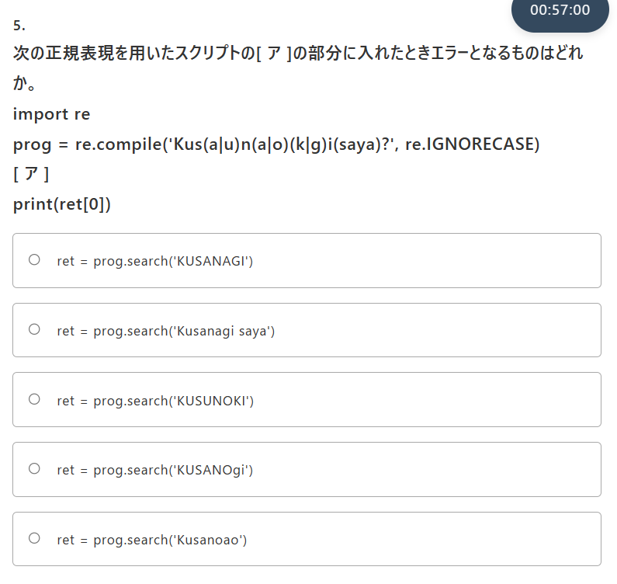
Answer Provided:
✓[len(color) for color in colors]

Correct Answer: [len(color) for color in colors]

Comments Entered: NA

5
5
次の正規表現を用いたスクリプトの[ ア ]の部分に入れたときエラーとなるものはどれか。

import re
prog = re.compile('Kus(a|u)n(a|o)(k|g)i(saya)?', re.IGNORECASE)

[ ア ]

print(ret[0])

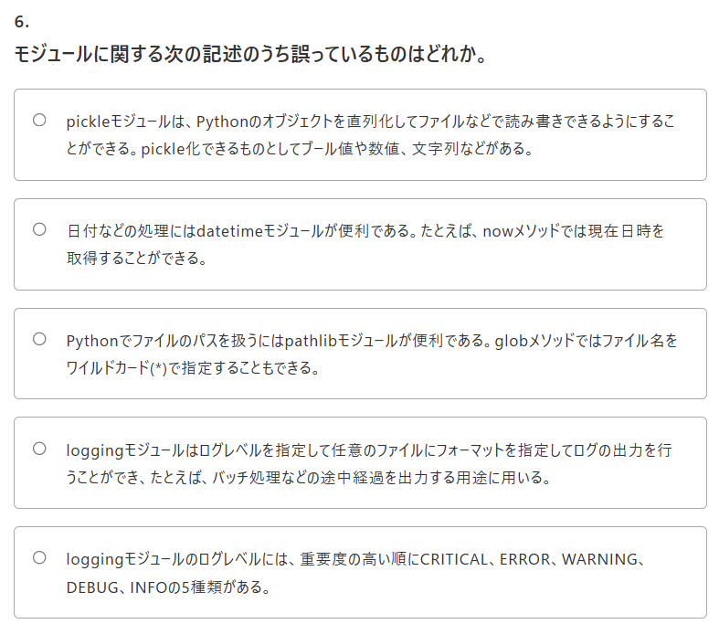
Answer Provided:
✓ret = prog.search('Kusanoao')

Correct Answer: ret = prog.search('Kusanoao')

Comments Entered: NA

6
6
モジュールに関する次の記述のうち誤っているものはどれか。

Answer Provided:
✕pickleモジュールは、Pythonのオブジェクトを直列化してファイルなどで読み書きできるようにすることができる。pickle化できるものとしてブール値や数値、文字列などがある。

Correct Answer: loggingモジュールのログレベルには、重要度の高い順にCRITICAL、ERROR、WARNING、DEBUG、INFOの5種類がある。
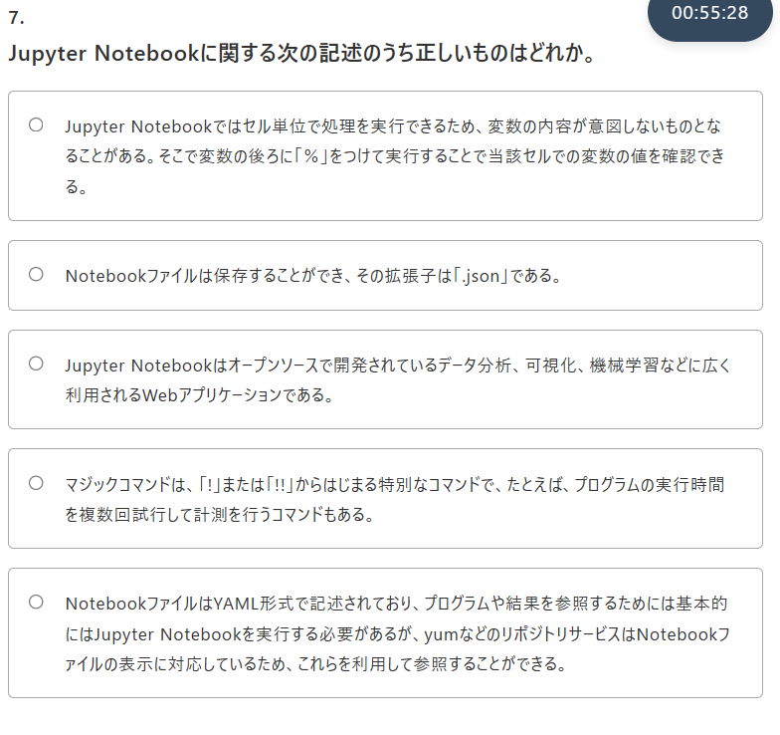
Comments Entered: NA

7
7. Jupyter Notebookに関する次の記述のうち正しいものはどれか。

Answer Provided:
✕マジックコマンドは、「!」または「!!」からはじまる特別なコマンドで、たとえば、プログラムの実行時間を複数回試行して計測を行うコマンドもある。

Correct Answer: Jupyter Notebookはオープンソースで開発されているデータ分析、可視化、機械学習などに広く利用されるWebアプリケーションである。
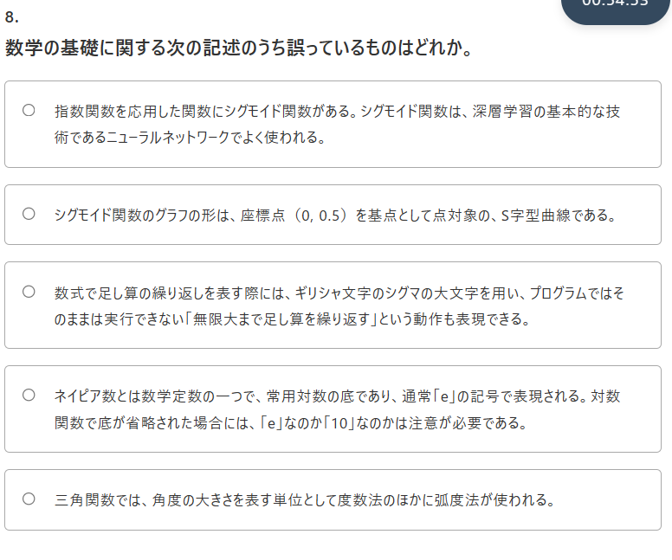
Comments Entered: NA

8
8. 数学の基礎に関する次の記述のうち誤っているものはどれか。

Answer Provided:
✕シグモイド関数のグラフの形は、座標点（0, 0.5）を基点として点対象の、S字型曲線である。

Correct Answer: ネイピア数とは数学定数の一つで、常用対数の底であり、通常「e」の記号で表現される。対数関数で底が省略された場合には、「e」なのか「10」なのかは注意が必要である。

Comments Entered: NA

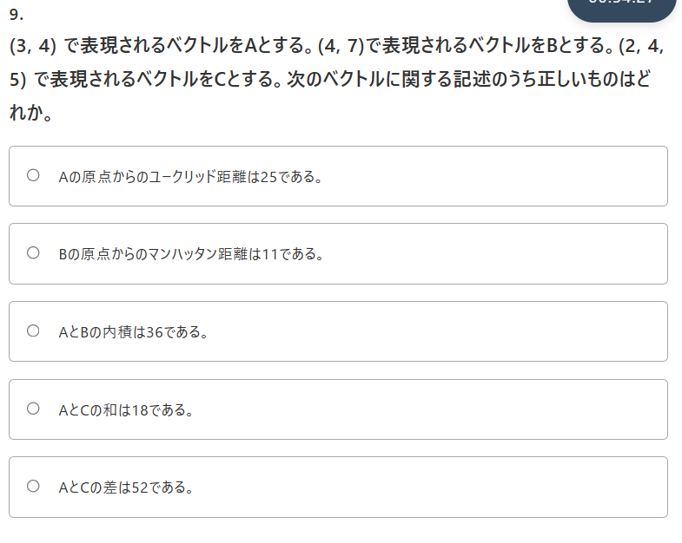
9
9. (3, 4) で表現されるベクトルをAとする。(4, 7)で表現されるベクトルをBとする。(2, 4, 5) で表現されるベクトルをCとする。次のベクトルに関する記述のうち正しいものはどれか。

25

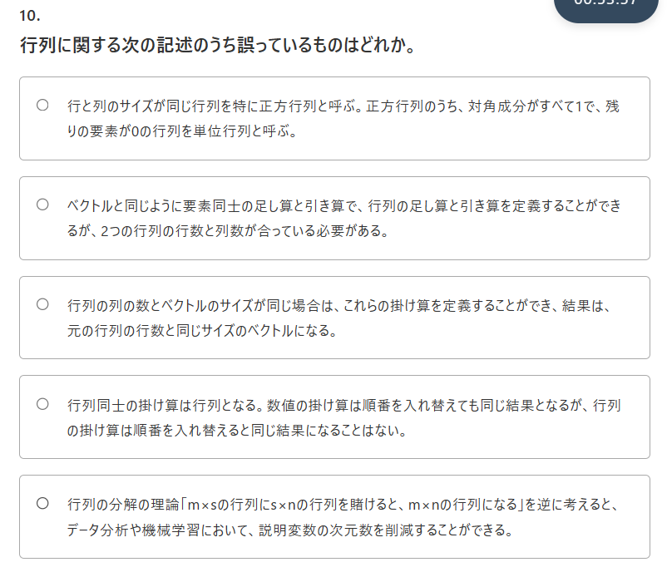
Answer Provided:
✕AとCの和は18である。

Correct Answer: Bの原点からのマンハッタン距離は11である。

Comments Entered: NA

10
10. 行列に関する次の記述のうち誤っているものはどれか。

Answer Provided:
✓行列同士の掛け算は行列となる。数値の掛け算は順番を入れ替えても同じ結果となるが、行列の掛け算は順番を入れ替えると同じ結果になることはない。

Correct Answer: 行列同士の掛け算は行列となる。数値の掛け算は順番を入れ替えても同じ結果となるが、行列の掛け算は順番を入れ替えると同じ結果になることはない。
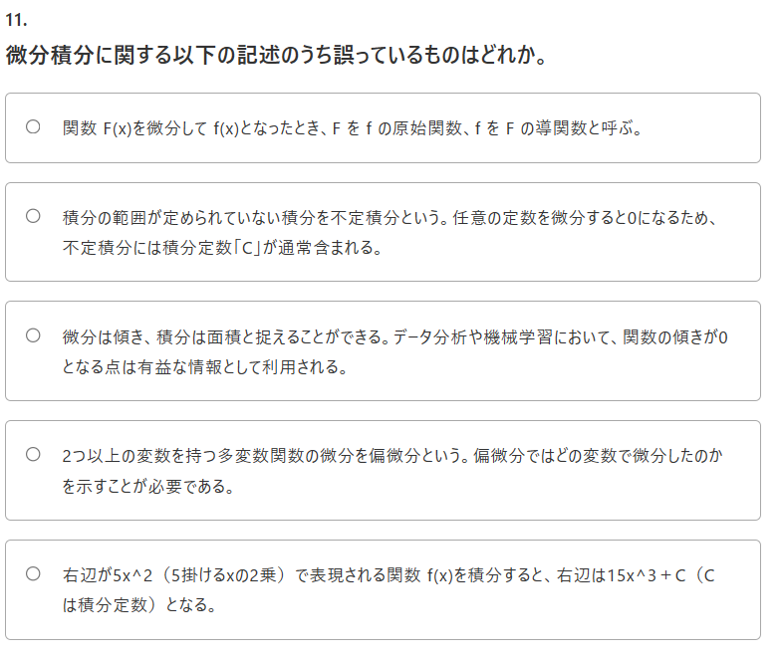
Comments Entered: NA

11
11. 微分積分に関する以下の記述のうち誤っているものはどれか。

Answer Provided:
✕微分は傾き、積分は面積と捉えることができる。データ分析や機械学習において、関数の傾きが0となる点は有益な情報として利用される。

Correct Answer: 右辺が5x^2（5掛けるxの2乗）で表現される関数 f(x)を積分すると、右辺は15x^3＋C（Cは積分定数）となる。
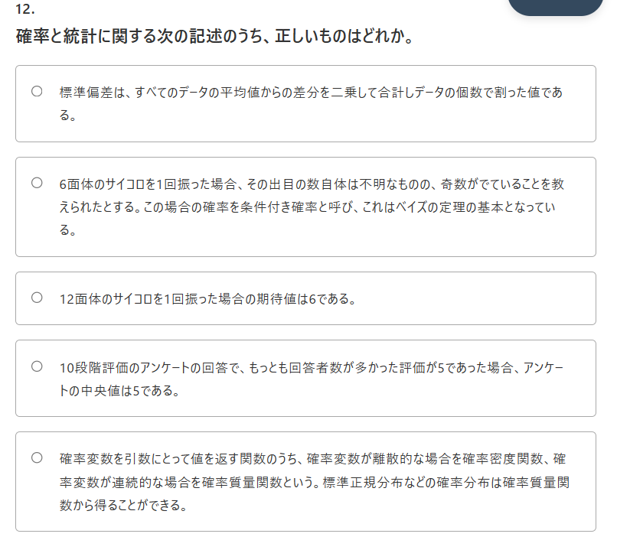
Comments Entered: NA

12
12. 確率と統計に関する次の記述のうち、正しいものはどれか。

Answer Provided:
✕標準偏差は、すべてのデータの平均値からの差分を二乗して合計しデータの個数で割った値である。

Correct Answer: 6面体のサイコロを1回振った場合、その出目の数自体は不明なものの、奇数がでていることを教えられたとする。この場合の確率を条件付き確率と呼び、これはベイズの定理の基本となっている。
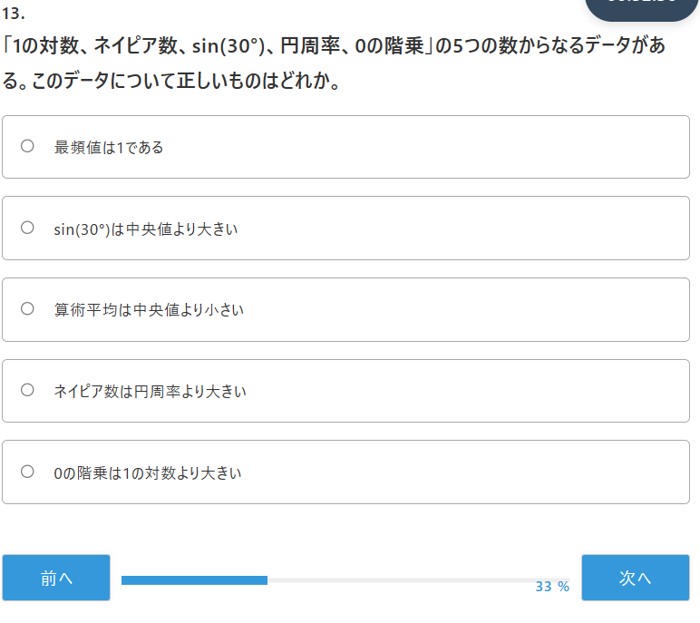
Comments Entered: NA

13
13. 「1の対数、ネイピア数、sin(30°)、円周率、0の階乗」の5つの数からなるデータがある。このデータについて正しいものはどれか。

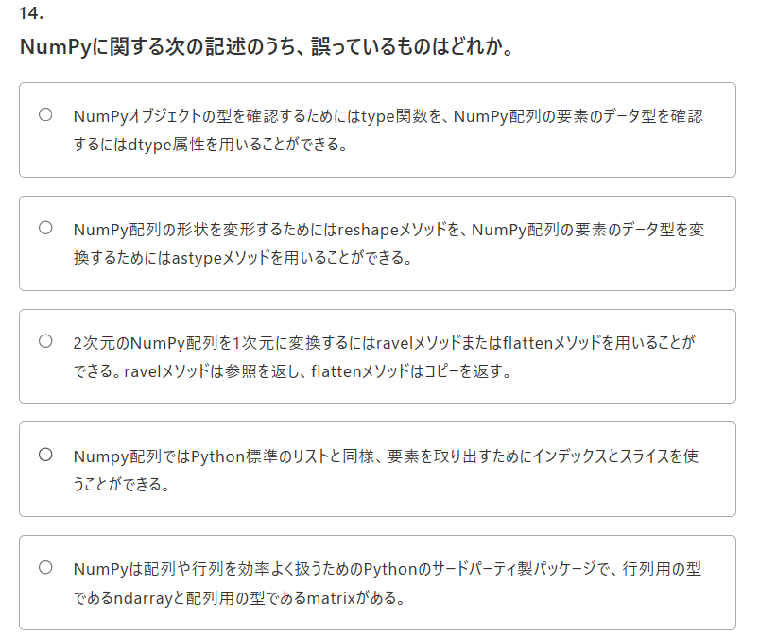
Answer Provided:
✕算術平均は中央値より小さい

Correct Answer: 0の階乗は1の対数より大きい

Comments Entered: NA

14
14. NumPyに関する次の記述のうち、誤っているものはどれか。

Answer Provided:
✕2次元のNumPy配列を1次元に変換するにはravelメソッドまたはflattenメソッドを用いることができる。ravelメソッドは参照を返し、flattenメソッドはコピーを返す。

Correct Answer: NumPyは配列や行列を効率よく扱うためのPythonのサードパーティ製パッケージで、行列用の型であるndarrayと配列用の型であるmatrixがある。
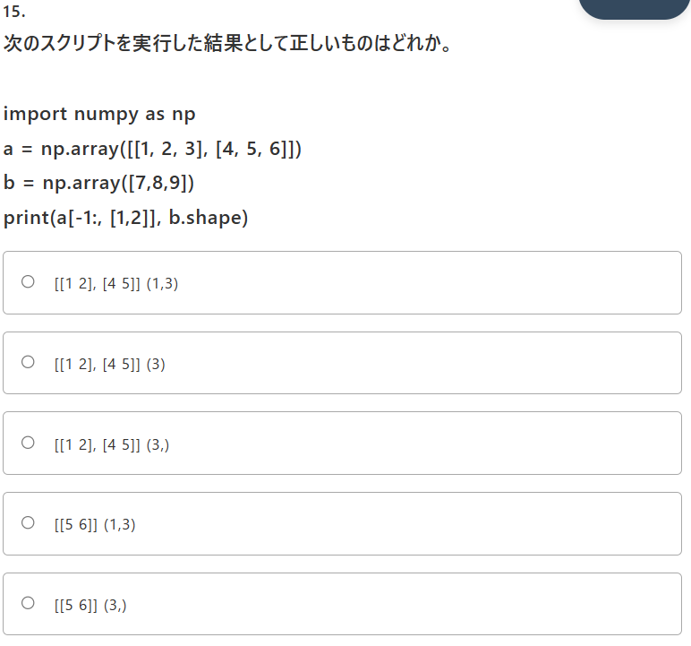
Comments Entered: NA

15
15. 次のスクリプトを実行した結果として正しいものはどれか。

import numpy as np
a = np.array([[1, 2, 3], [4, 5, 6]])
b = np.array([7,8,9])
print(a[-1:, [1,2]], b.shape)

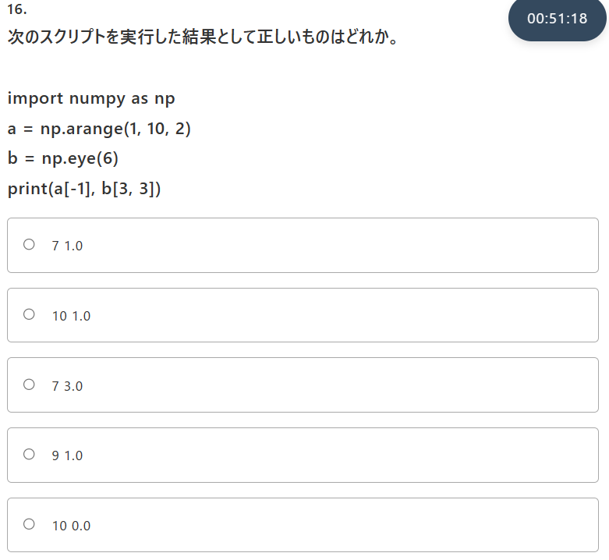
Answer Provided:
✕[[1 2], [4 5]] (1,3)

Correct Answer: [[5 6]] (3,)

Comments Entered: NA

16
16. 次のスクリプトを実行した結果として正しいものはどれか。

import numpy as np
a = np.arange(1, 10, 2)
b = np.eye(6)
print(a[-1], b[3, 3])

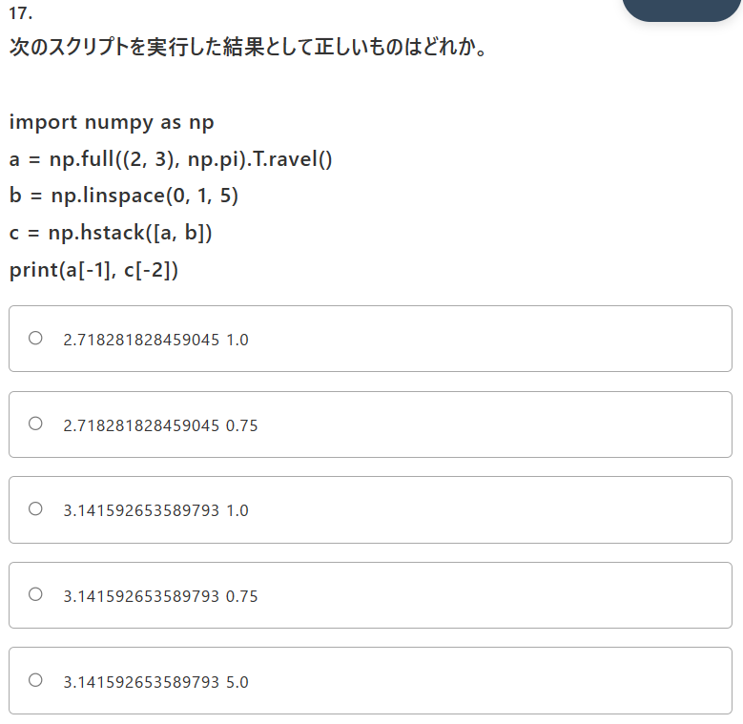
Answer Provided:
✓9 1.0

Correct Answer: 9 1.0

Comments Entered: NA

17
17. 次のスクリプトを実行した結果として正しいものはどれか。

import numpy as np
a = np.full((2, 3), np.pi).T.ravel()
b = np.linspace(0, 1, 5)
c = np.hstack([a, b])
print(a[-1], c[-2])

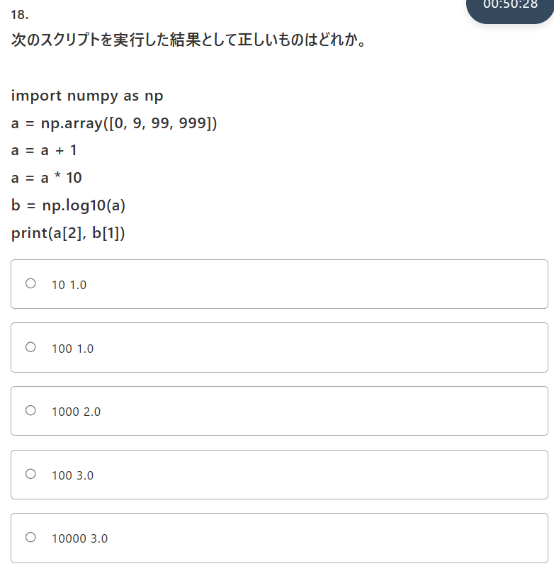
Answer Provided:
✓3.141592653589793 0.75

Correct Answer: 3.141592653589793 0.75

Comments Entered: NA

18
18. 次のスクリプトを実行した結果として正しいものはどれか。

import numpy as np
a = np.array([0, 9, 99, 999])
a = a + 1
a = a * 10
b = np.log10(a)
print(a[2], b[1])

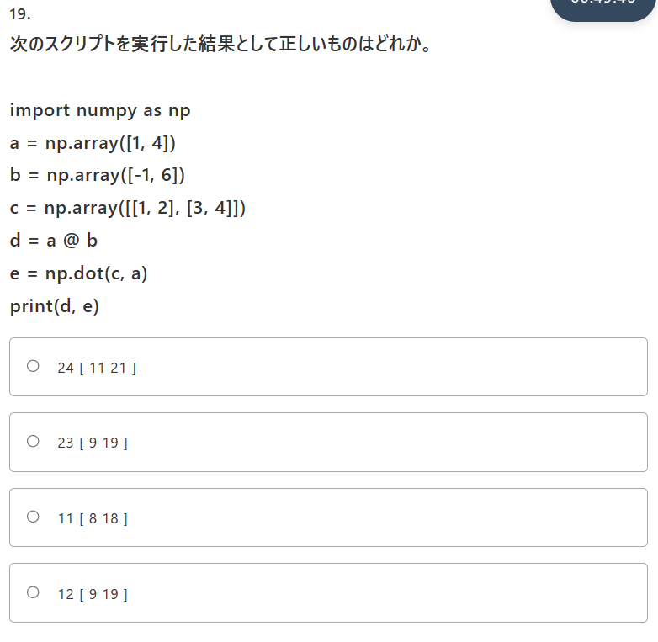
Answer Provided:
✓1000 2.0

Correct Answer: 1000 2.0

Comments Entered: NA

19
19. 次のスクリプトを実行した結果として正しいものはどれか。

import numpy as np
a = np.array([1, 4])
b = np.array([-1, 6])
c = np.array([[1, 2], [3, 4]])
d = a @ b
e = np.dot(c, a)
print(d, e)

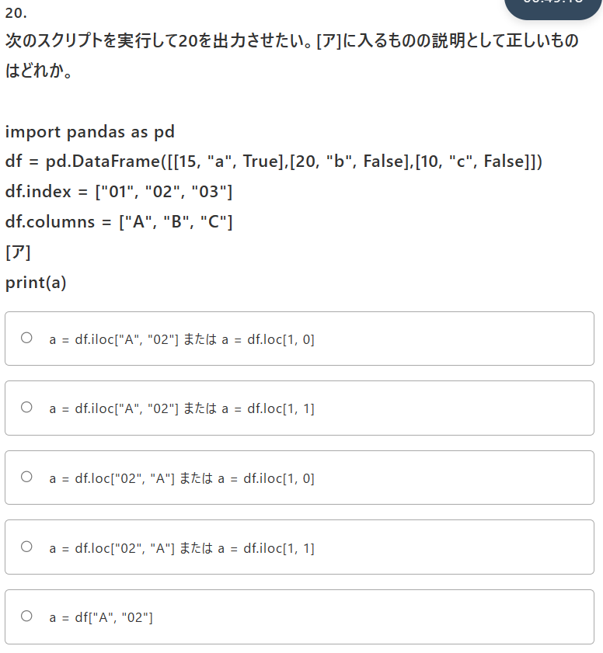
Answer Provided:
✕12 [ 9 19 ]

Correct Answer: 23 [ 9 19 ]

Comments Entered: NA

20
20. 次のスクリプトを実行して20を出力させたい。[ア]に入るものの説明として正しいものはどれか。

import pandas as pd
df = pd.DataFrame([[15, "a", True],[20, "b", False],[10, "c", False]])
df.index = ["01", "02", "03"]
df.columns = ["A", "B", "C"]
[ア]
print(a)

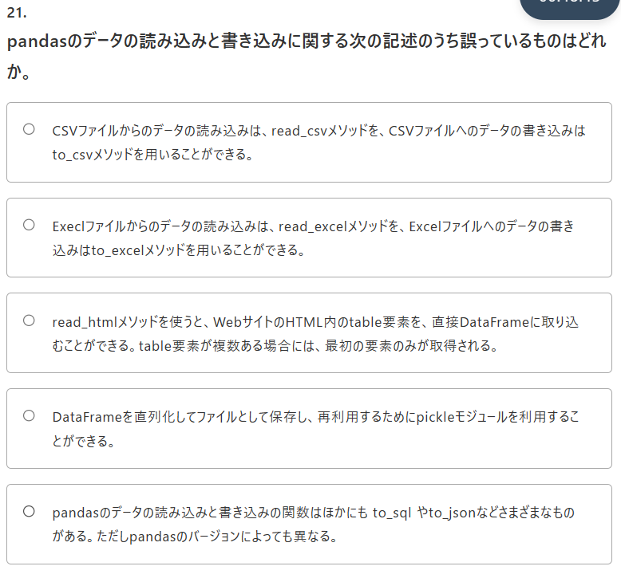
Answer Provided:
✓a = df.loc["02", "A"] または a = df.iloc[1, 0]

Correct Answer: a = df.loc["02", "A"] または a = df.iloc[1, 0]

Comments Entered: NA

21
21. pandasのデータの読み込みと書き込みに関する次の記述のうち誤っているものはどれか。

Answer Provided:
✓read_htmlメソッドを使うと、WebサイトのHTML内のtable要素を、直接DataFrameに取り込むことができる。table要素が複数ある場合には、最初の要素のみが取得される。

Correct Answer: read_htmlメソッドを使うと、WebサイトのHTML内のtable要素を、直接DataFrameに取り込むことができる。table要素が複数ある場合には、最初の要素のみが取得される。

Comments Entered: NA

22
22. 次のスクリプトを実行した結果として正しいものはどれか。

import pandas as pd
df = pd.DataFrame([[40, "a", True],[20, "b", False],[30, "c", False]])
df.index = ["01", "02", "03"]
df.columns = ["A", "B", "C"]

def judge(arg):
if arg < 50:
return "low"
elif arg < 70:
return "middle"
else:
return "high"

df.loc[:, "C"] = df.iloc[:, 0] * 2
df.loc[:, "B"] = df.iloc[:, 2].apply(judge)
_ = df["C"] > 50
df = df[_]

print(df.iloc[0 , 2], df.loc["03" ,"B"])

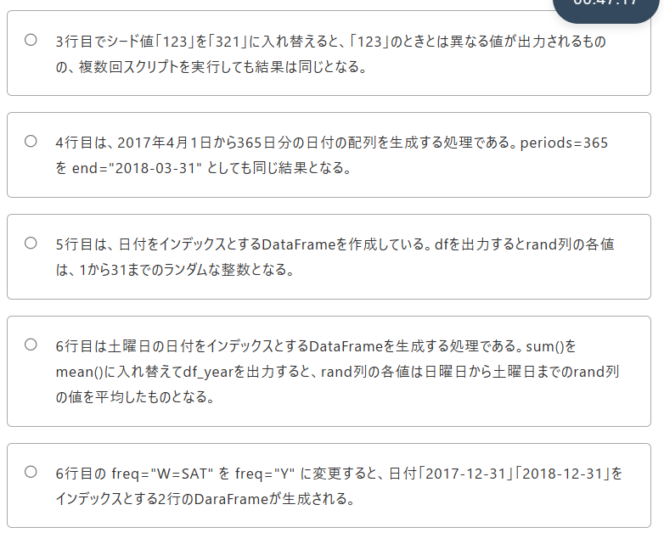
Answer Provided:
✓80 middle

Correct Answer: 80 middle

Comments Entered: NA

23
23. 次のスクリプトに関する説明のうち誤っているものはどれか。

import numpy as np
import pandas as pd
np.random.seed(123)
dates = pd.date_range(start="2017-04-01", periods=365)
df = pd.DataFrame(np.random.randint(1, 31, 365), index=dates, columns=["rand"])
df_year = pd.DataFrame(df.groupby(pd.Grouper(freq='W-SAT')).sum(), columns=["rand"] )

Answer Provided:
✓5行目は、日付をインデックスとするDataFrameを作成している。dfを出力するとrand列の各値は、1から31までのランダムな整数となる。

Correct Answer: 5行目は、日付をインデックスとするDataFrameを作成している。dfを出力するとrand列の各値は、1から31までのランダムな整数となる。
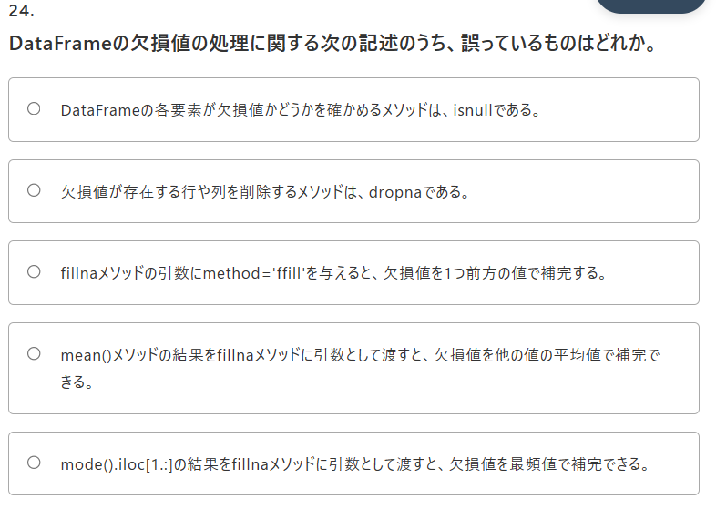
Comments Entered: NA

24
24. DataFrameの欠損値の処理に関する次の記述のうち、誤っているものはどれか。

Answer Provided:
✓mode().iloc[1.:]の結果をfillnaメソッドに引数として渡すと、欠損値を最頻値で補完できる。

Correct Answer: mode().iloc[1.:]の結果をfillnaメソッドに引数として渡すと、欠損値を最頻値で補完できる。
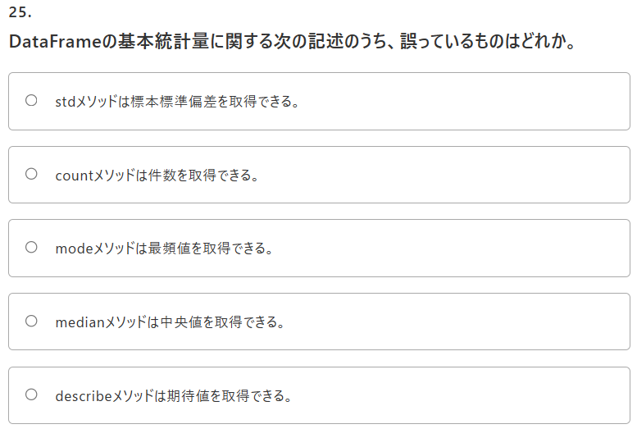
Comments Entered: NA

25
25. DataFrameの基本統計量に関する次の記述のうち、誤っているものはどれか。

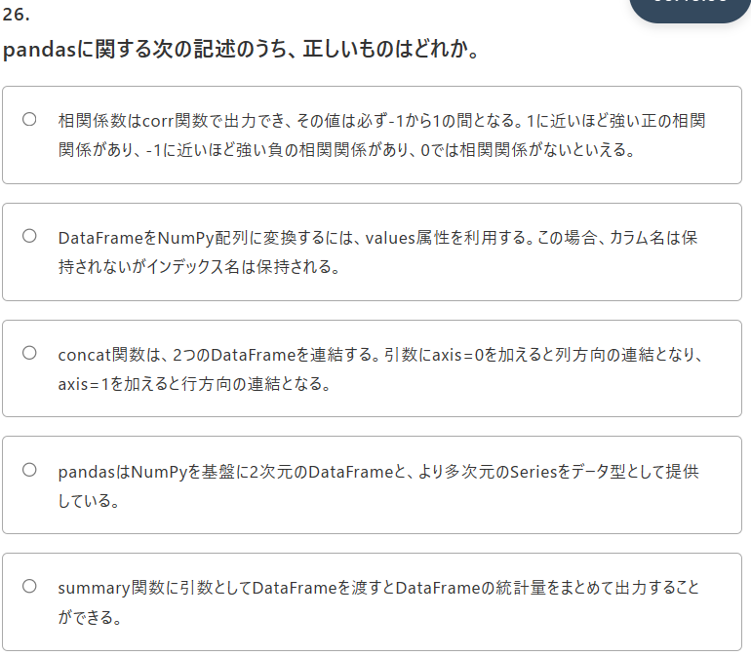
Answer Provided:
✓describeメソッドは期待値を取得できる。

Correct Answer: describeメソッドは期待値を取得できる。

Comments Entered: NA

26
26. pandasに関する次の記述のうち、正しいものはどれか。

Answer Provided:
✓相関係数はcorr関数で出力でき、その値は必ず-1から1の間となる。1に近いほど強い正の相関関係があり、-1に近いほど強い負の相関関係があり、0では相関関係がないといえる。

Correct Answer: 相関係数はcorr関数で出力でき、その値は必ず-1から1の間となる。1に近いほど強い正の相関関係があり、-1に近いほど強い負の相関関係があり、0では相関関係がないといえる。
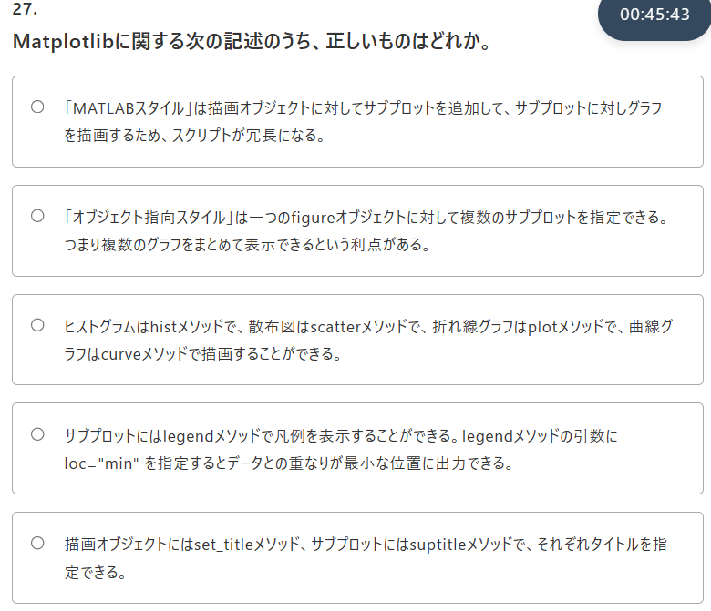
Comments Entered: NA

27
27. Matplotlibに関する次の記述のうち、正しいものはどれか。

Answer Provided:
✕サブプロットにはlegendメソッドで凡例を表示することができる。legendメソッドの引数に loc="min" を指定するとデータとの重なりが最小な位置に出力できる。

Correct Answer: 「オブジェクト指向スタイル」は一つのfigureオブジェクトに対して複数のサブプロットを指定できる。つまり複数のグラフをまとめて表示できるという利点がある。
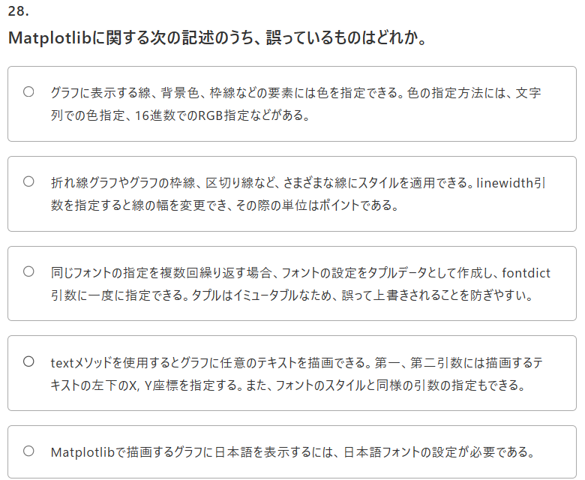
Comments Entered: NA

28
28. Matplotlibに関する次の記述のうち、誤っているものはどれか。

Answer Provided:
✕Matplotlibで描画するグラフに日本語を表示するには、日本語フォントの設定が必要である。

Correct Answer: 同じフォントの指定を複数回繰り返す場合、フォントの設定をタプルデータとして作成し、fontdict引数に一度に指定できる。タプルはイミュータブルなため、誤って上書きされることを防ぎやすい。

Comments Entered: NA

29
29. Matplotlibを用いてsin, cosのグラフを描画する次のスクリプトに関する説明のうち正しいものはどれか。
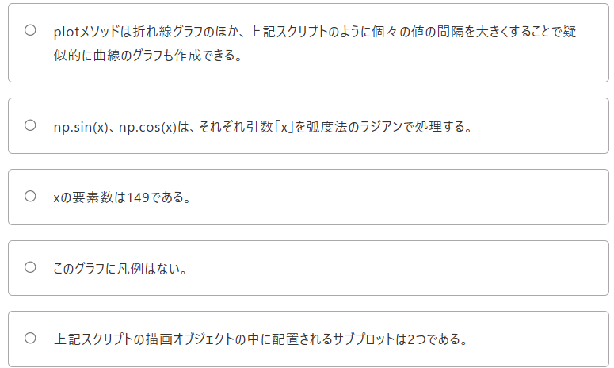
import numpy as np
import matplotlib.pyplot as plt
x = np.arange(0.0, 15.0, 0.1)
y1 = np.sin(x)
y2 = np.cos(x)
fig, ax = plt.subplots()
ax.plot(x, y1, label='sin')
ax.plot(x, y2, label='cos')
ax.legend()

plt.show()

Answer Provided:
✕上記スクリプトの描画オブジェクトの中に配置されるサブプロットは2つである。

Correct Answer: np.sin(x)、np.cos(x)は、それぞれ引数「x」を弧度法のラジアンで処理する。
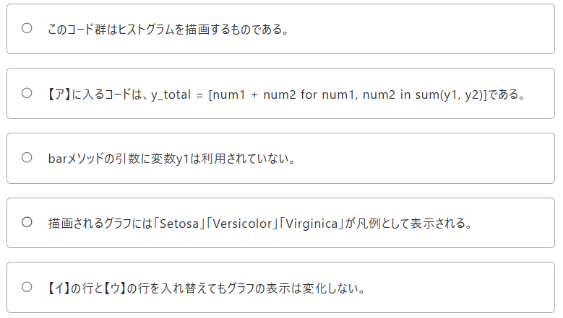
Comments Entered: NA

30
30. 次のスクリプトに関する説明のうち正しいものはどれか。

import matplotlib.pyplot as plt
fig, ax = plt.subplots()
x = [1, 2, 3]
y1 = [10, 2, 3]
y2 = [5, 3, 6]
labels = ['Setosa', 'Versicolor', 'Virginica']
【ア】
ax.bar(x, y_total, tick_label=labels, label='y1') …【イ】
ax.bar(x, y2, label='y2') …【ウ】
ax.legend()
plt.show()

Answer Provided:
✓barメソッドの引数に変数y1は利用されていない。

Correct Answer: barメソッドの引数に変数y1は利用されていない。

Comments Entered: NA

31
31. Matplotlibを用いて正規分布に従うランダムな値をヒストグラムで描画する次のコード群に関する説明のうち誤っているものはどれか。
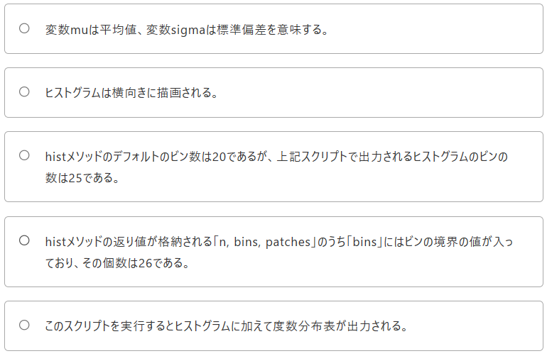
import numpy as np
import matplotlib.pyplot as plt
np.random.seed(123)
mu = 100
sigma = 15
x = np.random.normal(mu, sigma, 1000)
fig, ax = plt.subplots()
n, bins, patches = ax.hist(x, bins=25, orientation='horizontal')
for i, num in enumerate(n):
print('{:.2f} - {:.2f} {}'.format(bins[i], bins[i + 1], num))

plt.show()

Answer Provided:
✕変数muは平均値、変数sigmaは標準偏差を意味する。

Correct Answer: histメソッドのデフォルトのビン数は20であるが、上記スクリプトで出力されるヒストグラムのビンの数は25である。

Comments Entered: NA

32
32. Matplotlibを用いて円グラフを描画する次のスクリプトに関する説明のうち誤っているものはどれか。
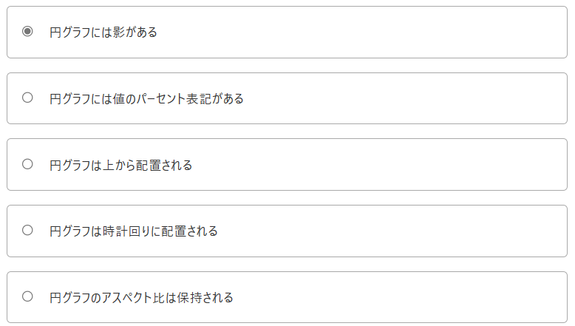
import matplotlib.pyplot as plt
labels = ['spam', 'ham', 'egg']
x = [10, 3, 1]
fig, ax = plt.subplots()
ax.pie(x, labels=labels, startangle=90, counterclock=False, shadow=True, autopct='%1.2f%%')

plt.show()

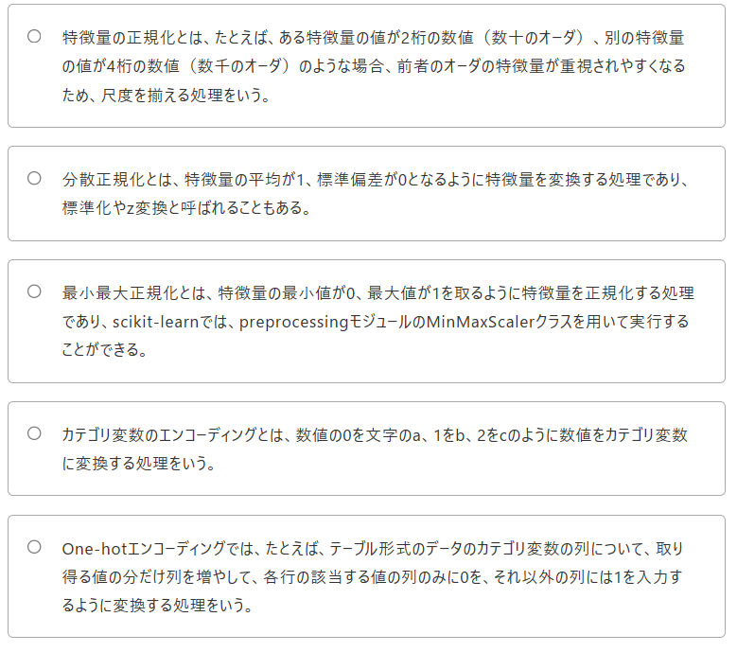
Answer Provided:
✕円グラフは上から配置される

Correct Answer: 円グラフのアスペクト比は保持される

Comments Entered: NA

33
33. 機械学習の前処理に関する次の記述のうち、正しいものはどれか。

Answer Provided:
✕分散正規化とは、特徴量の平均が1、標準偏差が0となるように特徴量を変換する処理であり、標準化やz変換と呼ばれることもある。

Correct Answer: 最小最大正規化とは、特徴量の最小値が0、最大値が1を取るように特徴量を正規化する処理であり、scikit-learnでは、preprocessingモジュールのMinMaxScalerクラスを用いて実行することができる。
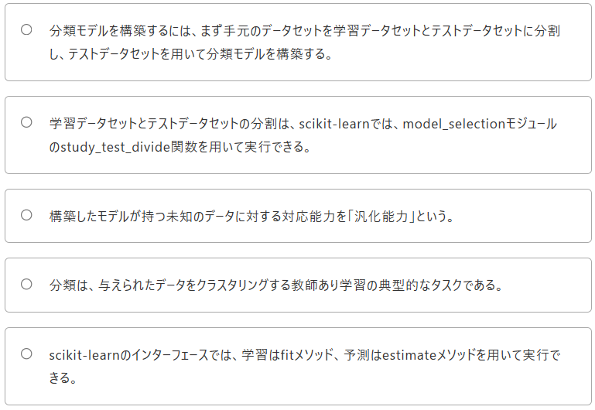
Comments Entered: NA

34
34. 分類に関する次の記述のうち、正しいものはどれか。

Answer Provided:
✕分類モデルを構築するには、まず手元のデータセットを学習データセットとテストデータセットに分割し、テストデータセットを用いて分類モデルを構築する。
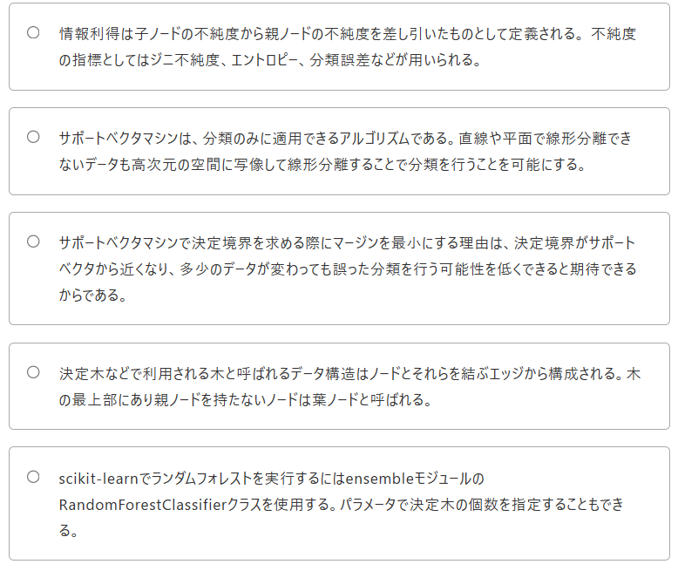

Correct Answer: 構築したモデルが持つ未知のデータに対する対応能力を「汎化能力」という。

Comments Entered: NA

35
35. 機械学習のアルゴリズムに関する次の記述のうち、正しいものはどれか。

Answer Provided:
✕サポートベクタマシンで決定境界を求める際にマージンを最小にする理由は、決定境界がサポートベクタから近くなり、多少のデータが変わっても誤った分類を行う可能性を低くできると期待できるからである。

Correct Answer: scikit-learnでランダムフォレストを実行するにはensembleモジュールのRandomForestClassifierクラスを使用する。パラメータで決定木の個数を指定することもできる。
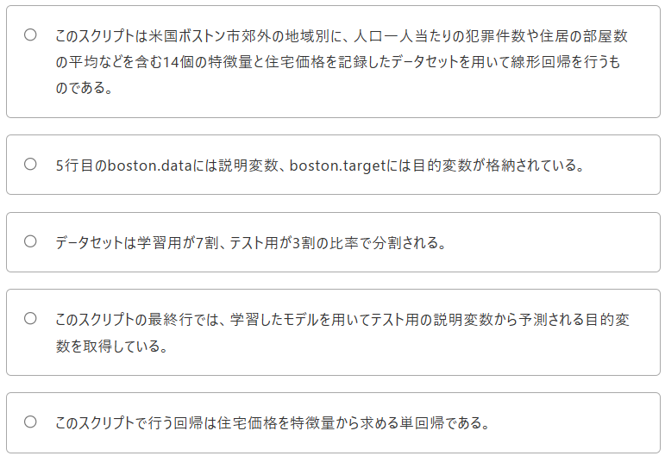
Comments Entered: NA

36
36. 次のスクリプトに関する説明のうち誤っているものはどれか。

from sklearn.linear_model import LinearRegression
from sklearn.datasets import load_boston
from sklearn.model_selection import train_test_split
boston = load_boston()
X, y = boston.data, boston.target
X_train, X_test, y_train, y_test = train_test_split(X, y, test_size=0.3, random_state=123)
lr = LinearRegression()
lr.fit(X_train, y_train )
y_pred = lr.predict(X_test)

Answer Provided:
✕このスクリプトは米国ボストン市郊外の地域別に、人口一人当たりの犯罪件数や住居の部屋数の平均などを含む14個の特徴量と住宅価格を記録したデータセットを用いて線形回帰を行うものである。
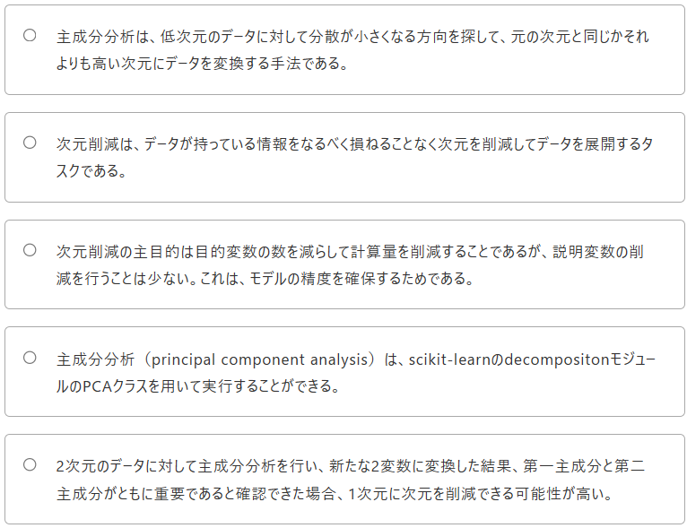

Correct Answer: このスクリプトで行う回帰は住宅価格を特徴量から求める単回帰である。

Comments Entered: NA

37
37
次元削減に関する次の記述のうち、正しいものはどれか。

Answer Provided:
✓主成分分析（principal component analysis）は、scikit-learnのdecompositonモジュールのPCAクラスを用いて実行することができる。

Correct Answer: 主成分分析（principal component analysis）は、scikit-learnのdecompositonモジュールのPCAクラスを用いて実行することができる。
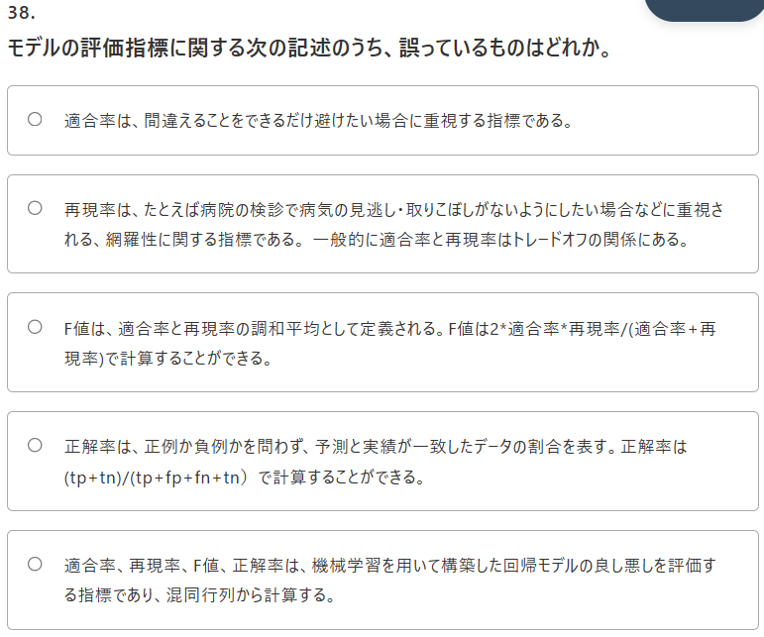
Comments Entered: NA

38
38
モデルの評価指標に関する次の記述のうち、誤っているものはどれか。

Answer Provided:
✕F値は、適合率と再現率の調和平均として定義される。F値は2*適合率*再現率/(適合率+再現率)で計算することができる。

Correct Answer: 適合率、再現率、F値、正解率は、機械学習を用いて構築した回帰モデルの良し悪しを評価する指標であり、混同行列から計算する。
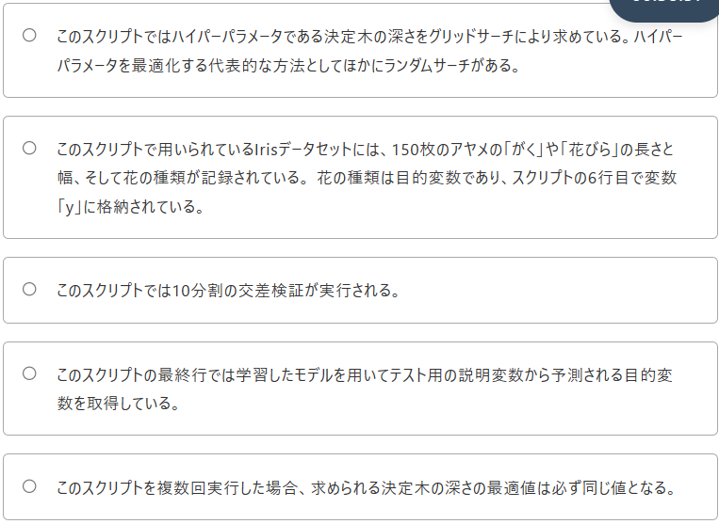
Comments Entered: NA

39
39
次のスクリプトに関する説明のうち誤っているものはどれか。

from sklearn.datasets import load_iris
from sklearn.model_selection import GridSearchCV
from sklearn.tree import DecisionTreeClassifier
from sklearn.model_selection import train_test_split
iris = load_iris()
X, y = iris.data, iris.target
X_train, X_test, y_train, y_test = train_test_split(X, y, test_size=0.3, random_state=123)
clf = DecisionTreeClassifier()
param_grid = {'max_depth': [3, 4, 5]}
cv = GridSearchCV(clf, param_grid=param_grid, cv=10)
cv.fit(X_train, y_train)
y_pred = cv.predict(X_test)

Answer Provided:
✕このスクリプトでは10分割の交差検証が実行される。

Correct Answer: このスクリプトを複数回実行した場合、求められる決定木の深さの最適値は必ず同じ値となる。
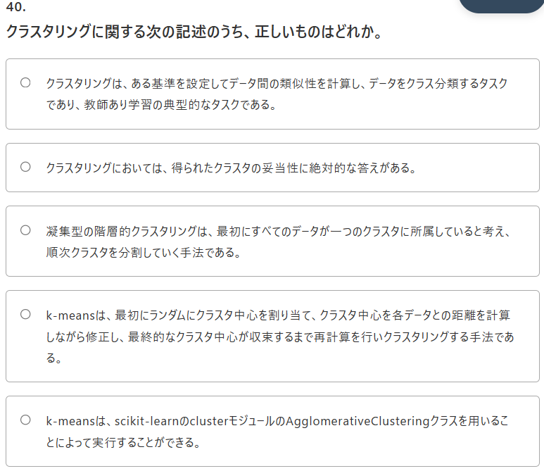
Comments Entered: NA

40
40
クラスタリングに関する次の記述のうち、正しいものはどれか。

Answer Provided:
✓k-meansは、最初にランダムにクラスタ中心を割り当て、クラスタ中心を各データとの距離を計算しながら修正し、最終的なクラスタ中心が収束するまで再計算を行いクラスタリングする手法である。

Correct Answer: k-meansは、最初にランダムにクラスタ中心を割り当て、クラスタ中心を各データとの距離を計算しながら修正し、最終的なクラスタ中心が収束するまで再計算を行いクラスタリングする手法である。

Comments Entered: NA

no1
1
データ分析に関する次の記述のうち、誤っているものはどれか。

Answer Provided:
✓Pythonはデータ分析以外の分野でも活用されており、Webアプリなどのフロントエンド、速度向上のための低レイヤー処理などの分野においても他のプログラミング言語に比して優位性が高い。

Correct Answer: Pythonはデータ分析以外の分野でも活用されており、Webアプリなどのフロントエンド、速度向上のための低レイヤー処理などの分野においても他のプログラミング言語に比して優位性が高い。

Comments Entered: NA

2
2
機械学習に関する次の記述のうち、正しいものはどれか。

Answer Provided:
✓教師あり学習は、正解となるラベルデータが存在する場合に用いられる方式であり、そのラベルを目的変数という。

Correct Answer: 教師あり学習は、正解となるラベルデータが存在する場合に用いられる方式であり、そのラベルを目的変数という。

Comments Entered: NA

3
3
PythonおよびPythonの実行環境に関する次の記述のうち、誤っているものはどれか。

①pipコマンドは、The Python Package Index に公開されているPythonパッケージのインストールなどを行うユーティリティであり、パッケージをインストールするにはpip installコマンドを使用する。

②AnacondaはAnaconda社が開発、配布しているPythonのディストリビューションであり、venv、pipとは異なる仮想環境の作成方法、パッケージ管理システムを採用している。

③Pythonでは、シンプルで読みやすいコードが書けることを設計思想として文法が作られている。コードのブロック構造をカッコではなくインデントで表現するところにもその思想が表れている。

④venvはPythonの仮想環境を作成する仕組みである。WindowsでもmacOSでも利用することができ、異なるバージョンのPython言語を使い分けるのに便利である。

⑤PythonにはPEP 8と呼ばれる標準となるコーディング規約が存在する。たとえば、複数のモジュールをインポートするときには、１行ずつインポートして書くべきとされている。

Answer Provided:
✕AnacondaはAnaconda社が開発、配布しているPythonのディストリビューションであり、venv、pipとは異なる仮想環境の作成方法、パッケージ管理システムを採用している。

Correct Answer: venvはPythonの仮想環境を作成する仕組みである。WindowsでもmacOSでも利用することができ、異なるバージョンのPython言語を使い分けるのに便利である。

Comments Entered: NA

4
4
次のコード群の2行目以降を代替できるリスト内包表記として正しいものはどれか。

names = ['spam', 'ham', 'eggs' ]
lens =[]
for name in names:
lens.append(len(name))

lens

Answer Provided:
✓[len(name) for name in names]

Correct Answer: [len(name) for name in names]

Comments Entered: NA

5
5
次の正規表現を用いたスクリプトの[ ア ]の部分に入れたときエラーと表示されるものはどれか。

import re
prog = re.compile(r'py?(th|ers)oni?(a[lmn]|c)?', re.IGNORECASE)
[ ア ]
if ret is None:
print('エラー')
else:
print(ret[0])

Answer Provided:
✓ret = prog.search('pythomian')

Correct Answer: ret = prog.search('pythomian')

Comments Entered: NA

6
モジュールに関する次の記述のうち誤っているものはどれか。

① loggingモジュールはログレベルを指定して任意のファイルにフォーマットを指定してログの出力を行うことができ、たとえば、バッチ処理などの途中経過を出力する用途に用いる。

② loggingモジュールのログレベルには、重要度の低い順にDEBUG、INFO、WARNING、ERROR、CRITICALの5つがある。

③ pickleモジュールは、Pythonのオブジェクトをシリアライズしてファイルなどで読み書きできるようにすることができ、標準出力をバッファリングして制御するために便利である。

④ Pythonでファイルのパスを扱うにはpathlibモジュールが便利である。globメソッドではファイル名をワイルドカード(*)で指定することもできる。

⑤ 日付などの処理にはdatetimeモジュールが便利である。たとえば、過去の日付から今日の日付を差し引いて経過日数を計算することができる。

Answer Provided:
✕日付などの処理にはdatetimeモジュールが便利である。たとえば、過去の日付から今日の日付を差し引いて経過日数を計算することができる。

Correct Answer: pickleモジュールは、Pythonのオブジェクトをシリアライズしてファイルなどで読み書きできるようにすることができ、標準出力をバッファリングして制御するために便利である。

Comments Entered: NA

7
7. Jupyter Notebookに関する次の記述のうち誤っているものはどれか。

Answer Provided:
✓NotebookファイルはYAML形式で記述されており、プログラムや結果を参照するためには基本的にはJupyter Notebookを実行する必要があるが、yumなどのリポジトリサービスはNotebookファイルの表示に対応しているため、これらを利用して参照することができる。

Correct Answer: NotebookファイルはYAML形式で記述されており、プログラムや結果を参照するためには基本的にはJupyter Notebookを実行する必要があるが、yumなどのリポジトリサービスはNotebookファイルの表示に対応しているため、これらを利用して参照することができる。

Comments Entered: NA

8
8. 数学の基礎に関する次の記述のうち誤っているものはどれか。
数学の基礎に関する次の記述のうち誤っているものはどれか。

① 数式で、足し算の繰り返しを表す際にはギリシャ文字のシグマの大文字を用い、掛け算の繰り返しを表す際には、ギリシャ文字のパイの大文字を用いる。

② 直径が1のときの円周の長さを円周率と呼び、自然対数の底をネイピア数と呼ぶ。両者とも小数点以下を四捨五入すると3になる。

③ 関数の入力が別の数字の肩に乗って使われる関数を指数関数と呼び、入力された値が底の何乗に相当するかという出力を行う関数を対数関数と呼ぶ。

④ 指数関数を応用した関数にシグモイド関数がある。シグモイド関数は、深層学習の基本的な技術であるニューラルネットワークでよく使われる。

⑤ 三角関数のsinは「サイン」と読み、日本語では上弦という呼び名がある。また、cosは「コサイン」と読み、日本語では下弦という呼び名がある。

Answer Provided:
✕数式で、足し算の繰り返しを表す際にはギリシャ文字のシグマの大文字を用い、掛け算の繰り返しを表す際には、ギリシャ文字のパイの大文字を用いる。

Correct Answer: 三角関数のsinは「サイン」と読み、日本語では上弦という呼び名がある。また、cosは「コサイン」と読み、日本語では下弦という呼び名がある。
正弦、余弦、正接
Comments Entered: NA

9
9. (3, 4) で表現されるベクトルをAとする。(4, 7)で表現されるベクトルをBとする。(2, 4, 5) で表現されるベクトルをCとする。次のベクトルに関する記述のうち正しいものはどれか。

① Aの原点からのユークリッド距離は5である。
② Bの原点からのマンハッタン距離は9である。
③ AとBの内積は36である。
④ AとCの和は18である。
⑤ AとCの差は52である。

Answer Provided:
✕AとBの内積は36である。

Correct Answer: Aの原点からのユークリッド距離は5である。
ユークリッド距離：差の平方根 | マンハッタン距離：差の総和
Comments Entered: NA

10
10. 行列に関する次の記述のうち誤っているものはどれか。

Answer Provided:
✓行と列のサイズが同じ行列を特に正方行列と呼び、正方行列のうち、対角成分がすべて0で、残りの要素が1の行列を単位行列と呼ぶ。

Correct Answer: 行と列のサイズが同じ行列を特に正方行列と呼び、正方行列のうち、対角成分がすべて0で、残りの要素が1の行列を単位行列と呼ぶ。

Comments Entered: NA

11
11. 右辺が6x^2（6掛けるxの二乗）で表現される関数をf(x)とする。微分積分に関する以下の記述のうち誤っているものはどれか。

① 関数f(x)を微分すると、右辺は12xとなる。

② 関数f(x)を積分すると、右辺は3x^3となる。

③ 積分の範囲が決められていないものを不定積分、範囲が決められているものを定積分という。

④ 微分は傾き、積分は面積と捉えることができる。データ分析や機械学習において、関数の傾きが0となる点は有益な情報として利用される。

⑤ 多変数関数の微分を偏微分という。偏微分の場合、変数が複数あるので、どの変数で微分したのかを示すことが必要となる。

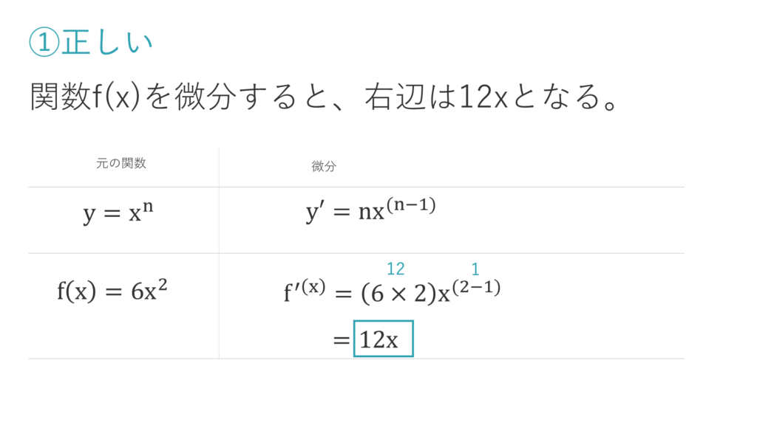
Answer Provided:
✕関数f(x)を微分すると、右辺は12xとなる。

Correct Answer: 関数f(x)を積分すると、右辺は3x^3となる。

Comments Entered: NA

12
12. 「ネイピア数、tan(45°)、円周率、1の対数、1の階乗」
の5つの数からなるデータがある。このデータについて正しいものはどれか。

① ネイピア数は円周率より大きい

② tan(45°)は中央値より大きい

③ 最頻値は1である

④ 算術平均は中央値より小さい
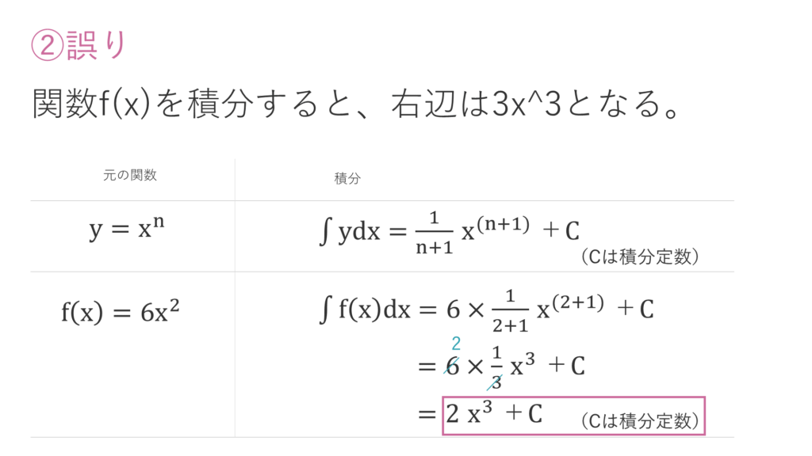
⑤ 中央値は2より大きい

Answer Provided:
✕算術平均は中央値より小さい

Correct Answer: 最頻値は1である

Comments Entered: NA

13
13. 確率と統計に関する次の記述のうち、正しいものはどれか。

Answer Provided:
✓6面体のサイコロを1回振った場合、その出目の数自体は不明なものの、奇数がでていることを教えられたとする。この場合の確率を条件付き確率と呼び、これはベイズの定理の基本となっている。

Correct Answer: 6面体のサイコロを1回振った場合、その出目の数自体は不明なものの、奇数がでていることを教えられたとする。この場合の確率を条件付き確率と呼び、これはベイズの定理の基本となっている。

Comments Entered: NA

14
14. NumPyに関する次の記述のうち、誤っているものはどれか。

① NumPyは配列や行列を効率よく扱うためのPythonのサードパーティ製パッケージで、配列用の型であるndarrayと行列用の型であるmatrixがある。

② NumPyオブジェクトの型を確認するためにはtype関数を、NumPy配列の形状を確認するためにはshapeメソッドを用いることができる。

③ NumPy配列の次元の変換を行うためにはreshapeメソッドを、2次元のNumPy配列を1次元に変換するにはravelメソッドまたはflattenメソッドを用いることができる。

④ NumPy配列の次元変換に用いるravelメソッドはコピーを返し、flattenメソッドは参照を返す。

⑤ NumPy配列の要素のデータ型を確認するには、dtype属性を用いることができる。

Answer Provided:
✕NumPyは配列や行列を効率よく扱うためのPythonのサードパーティ製パッケージで、配列用の型であるndarrayと行列用の型であるmatrixがある。

Correct Answer: NumPy配列の次元変換に用いるravelメソッドはコピーを返し、flattenメソッドは参照を返す。

Comments Entered: NA

15
15
次のスクリプトを実行した結果として正しいものはどれか。

import numpy as np
a = np.array([[1, 2, 3], [4, 5, 6]])
b = np.array([1, 2, 3])
print(a[-1:, [1, 2]], b.dtype)

Answer Provided:
✕[[5 6]] int16
絶対int64にしなければならないらしい。。。

Correct Answer: [[5 6]] int64

Comments Entered: NA

16
16
次のスクリプトを実行した結果として正しいものはどれか。

import numpy as np
a = np.arange(1, 10, 3)
b = np.eye(5)
print(a[-1], b[2, 2])

Answer Provided:
✓7 1.0

Correct Answer: 7 1.0

Comments Entered: NA

17
17
次のスクリプトを実行した結果として正しいものはどれか。

import numpy as np
a = np.full((1, 5), np.e).T.ravel()
b = np.linspace(0, 1, 5)
c = np.hstack([a, b])
print(a[-1], c[-1])

Answer Provided:
✓2.718281828459045 1.0

Correct Answer: 2.718281828459045 1.0

Comments Entered: NA

18
18. 次のスクリプトを実行した結果として正しいものはどれか。

import numpy as np
a = np.array([0, 9, 99, 999])
a = a + 1
a = a * 100
b = np.log10(a)
print(a[1], b[2])

Answer Provided:
✕1000 2.0

Correct Answer: 1000 4.0

Comments Entered: NA

19
19
次のスクリプトを実行した結果として正しいものはどれか。

import numpy as np
a = np.array([1, 3])
b = np.array([-1, 5])
c = np.array([[1, 2], [3, 4]])
d = a @ b
e = np.dot(c, a)
print(d, e)

Answer Provided:
✓14 [ 7 15 ]

Correct Answer: 14 [ 7 15 ]

Comments Entered: NA

20
20
次のスクリプトを実行して10を出力させたい。[ア]に入るものの説明として正しいものはどれか。

import pandas as pd
df = pd.DataFrame([[15, "a", True],[20, "b", False],[10, "c", False]])
df.index = ["01", "02", "03"]
df.columns = ["A", "B", "C"]
[ア]
print(a)

Answer Provided:
✓a = df.loc["03", "A"] または a = df.iloc[2, 0]

Correct Answer: a = df.loc["03", "A"] または a = df.iloc[2, 0]

Comments Entered: NA

21
21. pandasのデータの読み込みと書き込みに関する次の記述のうち誤っているものはどれか。

① CSVファイルからのデータの読み込みは、read_csvメソッドを、CSVファイルへのデータの書き込みはto_csvメソッドを用いることができる。

② Execlファイルからのデータの読み込みは、read_excelメソッドを、Excelファイルへのデータの書き込みはto_excelメソッドを用いることができる。

③ WebサイトのHTML内のtable要素からのデータの読み込みは、read_htmlメソッドを、htmlファイルへのデータの書き込みはto_htmlメソッドを用いることができる。

④ バイナリファイルからのデータの読み込みは、read_blobメソッドを、バイナリファイルへのデータの書き込みはto_blobメソッドを用いることができる。

⑤ DataFrameを直列化してファイルとして保存し、再利用するためにpickleモジュールを利用することができる。

Answer Provided:
✕WebサイトのHTML内のtable要素からのデータの読み込みは、read_htmlメソッドを、htmlファイルへのデータの書き込みはto_htmlメソッドを用いることができる。

Correct Answer: バイナリファイルからのデータの読み込みは、read_blobメソッドを、バイナリファイルへのデータの書き込みはto_blobメソッドを用いることができる。
 |  | 選択肢④は誤りの肢です。文章中のメソッド名が間違っています。正しくは、read_pickle、to_pickleです。
Comments Entered: NA

22
22
次のスクリプトを実行した結果として正しいものはどれか。

import pandas as pd
df = pd.DataFrame([[40, "a", True],[20, "b", False],[30, "c", False]])
df.index = ["01", "02", "03"]
df.columns = ["A", "B", "C"]

def judge(arg):
if arg < 50:
return "low"
elif arg < 70:
return "middle"
else:
return "high"

df.loc[:, "C"] = df.iloc[:, 0] * 2
df.loc[:, "B"] = df.iloc[:, 2].apply(judge)
_ = df["C"] > 50
df = df[_]
print(df.iloc[0 , 0], df.iloc[1 ,1])

Answer Provided:
✓40 middle

Correct Answer: 40 middle

Comments Entered: NA

23
23
次のスクリプトに関する説明のうち誤っているものはどれか。

import numpy as np
import pandas as pd
np.random.seed(123)
dates = pd.date_range(start="2017-04-01", periods=365)
df = pd.DataFrame(np.random.randint(1, 31, 365), index=dates, columns=["rand"])
df_year = pd.DataFrame(df.groupby(pd.Grouper(freq='W-SAT')).sum(), columns=["rand"])

Answer Provided:
✓5行目は、日付をインデックスとするDataFrameを作成している。rand列の各値は、1から31までのランダムな整数となる。

Correct Answer: 5行目は、日付をインデックスとするDataFrameを作成している。rand列の各値は、1から31までのランダムな整数となる。

Comments Entered: NA

24
24. DataFrameの欠損値の処理に関する次の記述のうち、誤っているものはどれか。

① 欠損値が存在する行や列を削除するメソッドは、dropnaである。

② fillnaメソッドの引数にmethod=’ffill’を与えると、欠損値を1つ前方の値で補完する。

③ fillnaメソッドの引数にmethod=’median’を与えると、欠損値を中央値で補完する。

④ fillnaメソッドの引数にmethod=’bfill’を与えると、欠損値を1つ後方の値で補完する。

⑤ fillnaメソッドの引数に0を与えると、欠損値を0で補完する。

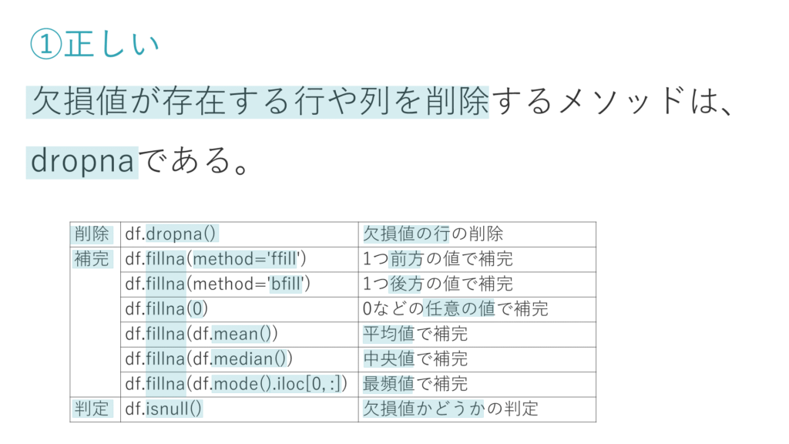
Answer Provided:
✕fillnaメソッドの引数にmethod='bfill'を与えると、欠損値を1つ後方の値で補完する。

Correct Answer: fillnaメソッドの引数にmethod='median'を与えると、欠損値を中央値で補完する。

Comments Entered: NA

25
25. DataFrameの基本統計量に関する次の記述のうち、誤っているものはどれか 。

① stdメソッドは分散を取得できる。

② countメソッドは件数を取得できる。

③ modeメソッドは最頻値を取得できる。

④ medianメソッドは中央値を取得できる。

⑤ describeメソッドは平均値を取得できる。

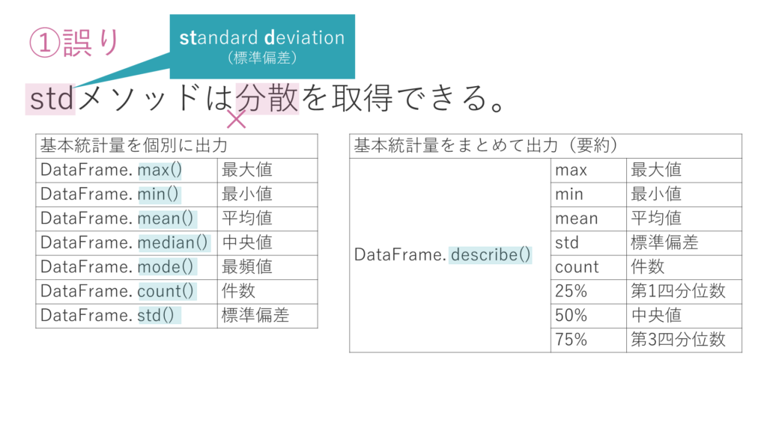
Answer Provided:
✕describeメソッドは平均値を取得できる。

Correct Answer: stdメソッドは分散を取得できる。

Comments Entered: NA

26
26. pandasに関する次の記述のうち、正しいものはどれか 。

Answer Provided:
✓DataFrameをNumPy配列に変換するには、values属性を利用する。この場合、インデックス名、カラム名は保持されない。

Correct Answer: DataFrameをNumPy配列に変換するには、values属性を利用する。この場合、インデックス名、カラム名は保持されない。

Comments Entered: NA

27
27. Matplotlibに関する次の記述のうち、誤っているものはどれか 。

Answer Provided:
✓折れ線グラフはplotメソッドで、棒グラフはbarメソッドで、散布図は、histメソッドで、円グラフはcircleメソッドで描画することができる。

Correct Answer: 折れ線グラフはplotメソッドで、棒グラフはbarメソッドで、散布図は、histメソッドで、円グラフはcircleメソッドで描画することができる。

Comments Entered: NA

28
28. Matplotlibに関する次の記述のうち、誤っているものはどれか 。

Answer Provided:
✓同じフォントの指定を複数回繰り返す場合、フォントの設定をタプルデータとして作成し、fontdict引数に一度に指定することができる。タプルデータは上書きができないため、誤って上書きされることを防ぎやすい。

Correct Answer: 同じフォントの指定を複数回繰り返す場合、フォントの設定をタプルデータとして作成し、fontdict引数に一度に指定することができる。タプルデータは上書きができないため、誤って上書きされることを防ぎやすい。

Comments Entered: NA

29
29
Matplotlibを用いてsin, cosのグラフを描画する次のコード群に関する説明のうち正しいものはどれか。

import numpy as np
import matplotlib.pyplot as plt
x = np.arange(0.0, 15.0, 0.1)
y1 = np.sin(x)
y2 = np.cos(x)
fig, ax = plt.subplots()
ax.plot(x, y1, label='sin')
ax.plot(x, y2, label='cos')
ax.legend()

plt.show()

① np.sin(x)は上弦曲線の配列を生成する。x=1のとき、y1は0.594となる。
② np.cos(x)は下弦曲線の配列を生成する。x=5のとき、y2はRUIとなる。
③ xの要素数は149である。
④ このグラフに凡例はない。
⑤ 描画オブジェクトの中に配置されるサブプロットは1つである。

Answer Provided:
✕np.cos(x)は下弦曲線の配列を生成する。x=5のとき、y2はRUIとなる。

Correct Answer: 描画オブジェクトの中に配置されるサブプロットは1つである。

Comments Entered: NA

30
30
次のコード群に関する説明のうち誤っているものはどれか。

import matplotlib.pyplot as plt
fig, ax = plt.subplots()

x = [1, 2, 3]
y1 = [10, 2, 3]
y2 = [5, 3, 6]
labels = ['spam', 'ham', 'egg']
[ア]
ax.bar(x, y_total, tick_label=labels, label='y1')
ax.bar(x, y2, label='y2')
[イ]

plt.show()

Answer Provided:
✓[ア]に入るコードは y_total = [num1 + num2 for num1, num2 in sum(y1, y2)] である。

Correct Answer: [ア]に入るコードは y_total = [num1 + num2 for num1, num2 in sum(y1, y2)] である。

Comments Entered: NA

31
31
Matplotlibを用いて正規分布に従うランダムな値をヒストグラムで描画する次のコード群に関する説明のうち誤っているものはどれか。

import numpy as np
import matplotlib.pyplot as plt
np.random.seed(123)
mu = 100
sigma = 15
x = np.random.normal(mu, sigma, 1000)
fig, ax = plt.subplots()
n, bins, patches = ax.hist(x, bins=25, orientation='horizontal')
for i, num in enumerate(n):
print('{:.2f} - {:.2f} {}'.format(bins[i], bins[i + 1], num))

plt.show()

① 変数muは平均値を意味する。
② 変数sigmaは標準偏差を意味する。
③ ヒストグラムは横向きに描画される。
④ 出力されるテキストの行数は25行である。
⑤ このコード群を複数回実行した場合、必ずしも同じ結果になるわけではない。

Answer Provided:
✕出力されるテキストの行数は25行である。

Correct Answer: このコード群を複数回実行した場合、必ずしも同じ結果になるわけではない。

Comments Entered: NA

32
32
Matplotlibを用いて円グラフを描画する次のコード群に関する説明のうち誤っているものはどれか。

import matplotlib.pyplot as plt
labels = ['spam', 'ham', 'egg']
x = [10, 3, 1]
fig, ax = plt.subplots()
ax.pie(x, labels=labels, startangle=90, counterclock=False, shadow=True, autopct='%1.2f%%')

plt.show()

Answer Provided:
✓円グラフは反時計回りに配置される

Correct Answer: 円グラフは反時計回りに配置される

Comments Entered: NA

33
33. 機械学習の前処理に関する次の記述のうち、誤っているものはどれか。

Answer Provided:
✓分散正規化とは、特徴量の平均が1、標準偏差が0となるように特徴量を変換する処理であり、標準化やz変換と呼ばれることもある。

Correct Answer: 分散正規化とは、特徴量の平均が1、標準偏差が0となるように特徴量を変換する処理であり、標準化やz変換と呼ばれることもある。

Comments Entered: NA

34
34. 分類に関する次の記述のうち、誤っているものはどれか。

Answer Provided:
✓分類は、データのクラスを予測して分けるタスクであり、未知のデータを教師として利用して各データをクラスに振り分けるモデルを学習する教師あり学習の典型的なタスクである。

Correct Answer: 分類は、データのクラスを予測して分けるタスクであり、未知のデータを教師として利用して各データをクラスに振り分けるモデルを学習する教師あり学習の典型的なタスクである。

Comments Entered: NA

35
35. 機械学習のアルゴリズムに関する次の記述のうち、誤っているものはどれか。

① ランダムフォレストは、ブートストラップデータを用いて決定木を構築する処理を複数回繰り返し、各木の推定結果の多数決や平均値により分類・回帰を行う手法であり、アンサンブル学習の1つである。

② 決定木などで利用される木と呼ばれるデータ構造は頂点であるノードとそれらを結ぶエッジから構成される。木の最下部にあり子ノードを持たないノードはリーフと呼ばれる。

③ 決定木でデータを分割する時は、データの分割によってどれだけ得をするかについて考える。これを情報利得と呼ぶ。情報利得は親ノードの不純度から子ノードの不純度を差し引いたものとして定義される。

④ サポートベクタマシンは、分類・回帰だけでなく外れ値検出にも使えるアルゴリズムであり、直線や平面などで分離できないデータであっても、高次元の空間に写して線形分離することにより分類を行うことを可能にする。

⑤ サポートベクタマシンは、マージンを最小にすることにより決定境界を求めるが、これは、決定境界がサポートベクタから近くなり多少のデータが変わっても誤った分類を行う可能性をを低くし、汎化能力を持たせようとしているためである。

Answer Provided:
✕決定木でデータを分割する時は、データの分割によってどれだけ得をするかについて考える。これを情報利得と呼ぶ。情報利得は親ノードの不純度から子ノードの不純度を差し引いたものとして定義される。

Correct Answer: サポートベクタマシンは、マージンを最小にすることにより決定境界を求めるが、これは、決定境界がサポートベクタから近くなり多少のデータが変わっても誤った分類を行う可能性をを低くし、汎化能力を持たせようとしているためである。

Comments Entered: NA

36
36. 次のスクリプトに関する説明のうち誤っているものはどれか。

from sklearn.linear_model import LinearRegression
from sklearn.datasets import load_boston
from sklearn.model_selection import train_test_split

boston = load_boston()
X, y = boston.data, boston.target
X_train, X_test, y_train, y_test = train_test_split(X, y, test_size=0.3, random_state=123)
lr = LinearRegression()
lr.fit(X_train, y_train )
y_pred = lr.predict(X_test)

Answer Provided:
✓このスクリプトで行う回帰は住宅価格を特徴量から求める単回帰である。

Correct Answer: このスクリプトで行う回帰は住宅価格を特徴量から求める単回帰である。

Comments Entered: NA

37
37. 次元削減に関する次の記述のうち、正しいものはどれか。

Answer Provided:
✓主成分分析は、scikit-learnのdecompositonモジュールのPCAクラスを用いて実行することができる。

Correct Answer: 主成分分析は、scikit-learnのdecompositonモジュールのPCAクラスを用いて実行することができる。

Comments Entered: NA

38
38. モデルの評価指標に関する次の記述のうち、誤っているものはどれか。

Answer Provided:
✓機械学習を用いて構築した回帰モデルの良し悪しを評価する指標に適合率、再現率、F値、正解率がある。これらは混同行列から計算する。

Correct Answer: 機械学習を用いて構築した回帰モデルの良し悪しを評価する指標に適合率、再現率、F値、正解率がある。これらは混同行列から計算する。

Comments Entered: NA

39
39. 次のスクリプトに関する説明のうち誤っているものはどれか。

from sklearn.datasets import load_iris
from sklearn.model_selection import GridSearchCV
from sklearn.tree import DecisionTreeClassifier
from sklearn.model_selection import train_test_split

iris = load_iris()
X, y = iris.data, iris.target
X_train, X_test, y_train, y_test = train_test_split(X, y, test_size=0.3, random_state=123)
clf = DecisionTreeClassifier()
param_grid = {'max_depth': [3, 4, 5]}
cv = GridSearchCV(clf, param_grid=param_grid, cv=10)
cv.fit(X_train, y_train)
y_pred = cv.predict(X_test)

Answer Provided:
✓このスクリプトを複数回実行した場合、求められる決定木の深さの最適値は必ず同じ値となる。

Correct Answer: このスクリプトを複数回実行した場合、求められる決定木の深さの最適値は必ず同じ値となる。

Comments Entered: NA

40
40. クラスタリングに関する次の記述のうち、誤っているものはどれか。

Answer Provided:
✓分割型の階層的クラスタリングは、最初にすべてのデータが1つのクラスタに所属していると考え、順次クラスタを分割していくアプローチであり、一般的に凝集型に比べて計算量が少なく精度が高いためよく用いられる。

Correct Answer: 分割型の階層的クラスタリングは、最初にすべてのデータが1つのクラスタに所属していると考え、順次クラスタを分割していくアプローチであり、一般的に凝集型に比べて計算量が少なく精度が高いためよく用いられる。

Comments Entered: NA

